①基本情報
ver.20251027 appform_8
手順１ 以下の太枠について記載してください。

 | 左の項目について記載してください。
木材関連事業者（申請者）の所在地 | ○○県〇〇市・・・・
木材関連事業者（申請者）の名称 | 株式会社 ○○
代表者の 役職名 ※”代表取締役” などの役職名 | 代表取締役社長
代表者の氏名 ※個人会社の場合は氏名のみの記載でかまいません。 | 〇〇 〇〇
連絡先 TEL | 00-0000-0000
担当者名 | 〇〇 〇〇
連絡用メールアドレス | @
 | @
 | @
請求書送付先メールアドレス | @
登録証送付先 〒住所 ※郵便番号から記載してください。 | 〒

第一種、第二種の別 | プルダウンから〇を選択してください。
第一種木材関連事業者
第二種木材関連事業者 | 〇

事業の種類 | プルダウンから〇を選択してください。
①木材等の製造、加工、輸入、輸出又は販売する事業 | 〇
②消費者へ木材等の販売をする事業
③木材等を使用して建築物その他の工作物の建築又は建設をする事業
④木質バイオマスを用いた発電事業

手順２ 「②第一種入荷」～「⑤委託加工先」シートについて記載してください

手順３ 手順２を済ませましたらinfo@jpic-ew.or.jp もしくは本会HPのお問い合わせフォームから送信してください。

手順４ 本会から御見積書と申請の必要書類について返信がありましたらご対応をお願いいたします。
「手数料一覧」シートと必要書類につきましては「申請提出書類リスト」シートをご確認ください。 |  | →手数料一覧!A1 | →'申請提出書類ﾘｽﾄ '!A1
以下の登録までの流れをご確認ください。
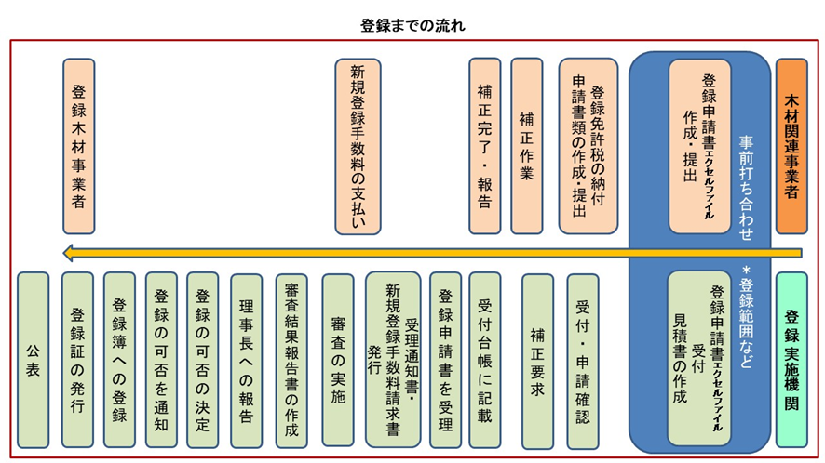
 |  |  |  | 〇

2-1.別表1(一種入荷)
※表の各セル内に”＃REF!”の表示
がある場合は、上部の項目にした
がって、直接に手入力などで表を
整えて下さい。
 |  |  |  | 2025-04-01 | 申請提出書類ﾘｽﾄ '!A1
別表1 部門、事務所、工場又は事業場（プロジェクト単位を除く）の場合
１－（３） |  |  | １－（４） | １－（５）
部門、事務所、工場又は事業場 （第一種木材関連事業） | 所在地 | 事業内容 | 木材等の種類 | 木材等の1年間の 重量、体積、面積 又は数量の見込み

4.(例)登録免許税納付書
 | 申請提出書類ﾘｽﾄ '!A1

【登録免許税の納付書の用紙例】 ＊納付の用紙は最寄りの金融機関にあります。税務署名の欄は「ｺｳｼﾞﾏﾁ」として下さい。
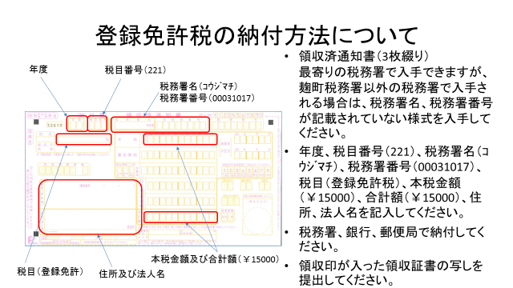

(１)体制の整備に関する事項
様式 1 |  |  |  | 2025-04-01 | 申請提出書類ﾘｽﾄ '!A1

部門、事務所、工場又は事業場、あるいはプロジェクトにおいて、合法伐採木材等の 利用を確保するための措置に関する責任者を設置し、氏名及び役職を記載する。 （判断基準省令第２条第１項）
（1） | 合法伐採木材等の利用を確保するための体制の整備に関する事項
 | （法第13条第１項第１号）

① | 責任者の設置について
 | （判断基準省令第２条第１項）

※部門等については、別表の部門ごととし、名称を一致させて下さい。
 | 部門、営業所、 工場等 | 役職 | 氏名
 | ○○○合板工場
 | △△△営業所
 | △△△営業所

※委託倉庫の場合も必要となり、担当者は責任者としての位置づけになりますので登録申請の社内の方にしてください。
 | 物流センター、 倉庫等 | 役職 | 氏名
 | ○○○物流センター
 | △△△倉庫

※法令におきましては言及がありませんが、分別管理は必要となります。
委託加工先などが無い場合は、全行を削除して下さい。
※尚、法令による公表には委託加工先（賃加工先）は含まれません。
 | 委託加工先名 | 役職 | 氏名
 | ○○○製材(株)
 | △△△加工(株)

(2)合法性確認木材等の数量を増加させるための措置に関する事項
様式 1 |  |  | 2025-04-01 | 申請提出書類ﾘｽﾄ '!A1

（2） | 合法性確認木材等の数量を増加させるための措置に関する事項
 | （法第13条第１項第２号）

木材等の譲受け又は譲渡しの受託（以下「譲受け等」という。）をする取引の相手方を 選定するときは、国が提供する情報、これらの者との木材等の譲受け等の実績、これら の者が受けている登録、認証又は認定に関する情報その他の必要な情報を踏まえること について記載する。
（判断基準省令第３条第１号）
右の赤字について踏まえることを記載してください
① | 取引先の選定について
 | （判断基準省令第３条第１号）

譲受けした木材等が合法性確認木材等であるか否かの別の情報（法第８条の規定によ り伝達される情報を除く。）が当該譲受けの相手方から伝達されない場合において、 法第６条第１項の規定により原材料情報の収集若しくは整理をした木材関連事業者又は 当該情報の伝達を受けた木材関連事業者に対し、当該情報の提供を依頼することに ついて記載する。
（判断基準省令第３条第２号）
第二種木材関連事業でない場合は「対象外」等記載すること。
② | 原材料情報のリクエストについて【第二種木材関連事業者のみ】
 | （判断基準省令第３条第２号） | 別添のとおり

右の赤字について、原材料情報が伝達されなかった場合、
原材料情報をリクエストすることを記載してください。

(3)合法伐採木材等の利用に関する事項
様式 1 |  | 2025-04-01 | 申請提出書類ﾘｽﾄ '!A1

（3） | 合法伐採木材等の利用を確保し、違法伐採に係る木材等を
 | 利用しないようにするための措置に関する事項
 | （法第13条第１項第３号）

① | 次回の取引先選定における見直し等について
 | （判断基準省令第４条第１号）
合法性確認木材等でない木材等を利用した場合（仕入れた場合）について、
仕入先を右の赤字について検討することを記載してください。

合法性確認木材等でない木材等を利用した場合には、次に相手方の選定を行うに当たっては、違法伐採に係る木材等でない蓋然性が高い木材等を優先的に利用できるよう必要な措置を検討することについて記載する。 （判断基準省令第４条第１号）

② | 取引先の変更等について
 | （判断基準省令第４条第２号）
もし仕入先から違法伐採の木材等を仕入れた場合について
仕入先について見直すことを検討する旨を記載してください。

譲受け等の相手方から違法伐採に係る木材等に該当する木材等の譲受け等をしたと認められるときは、当該譲受け等の相手方の見直しその他の必要な措置を講ずることについて記載する。
（判断基準省令第４条第２号）

(4)情報の保存に関する事項
様式 1 |  | 2025-04-01 | 申請提出書類ﾘｽﾄ '!A1

（4） | 木材等の譲受けをする場合において当該譲受けの相手方から
 | 伝達された法第８条に規定する情報の保存に関する事項
 | 【第二種木材関連事業者のみ】
 | （法第13条第１項第４号）

① | 第二種木材関連事業者が、相手方から伝達された当該木材等が合法性確認木材等であ
 | るか否かの別の情報に関する記録を作成することについて記載する。
 | （判断基準省令第５条第１項）

 | 記録の作成は、次に定めるところにより行うものとする。
 | （判断基準省令第５条第２項）
 | イ 書面又は電磁的記録（電子的方式、磁気的方式その他人の知覚によっては認識する
 | ことができない方式で作られる記録であって、電子計算機による情報処理の用に供さ
 | れるものをいう。第６条第２項第２号において同じ。）をもって作成する。
記録の作成の手段について具体的に記載。

仕入れた木材の伝達情報について、記録する方法について記載してください。
例：Excelファイルに記載、林野庁クリーンウッドシステムを利用 など。

 | ロ 事務所、工場、事業場又は倉庫（以下この号において「事務所等」という。）ごとに
 | 作成する（ただし、主たる事務所その他の事務所等において一括して木材等の譲受け
 | を行っていることに伴い当該事務所等において記録を一括して保存している場合その
 | 他の特別の事情がある場合であって、記録を保存している事務所等に照会することに
 | より、譲受けをした事務所等において当該記録を速やかに確認することができる措置
 | がとられているときは、当該記録は、一括して作成することができる。）
事務所等ごと作成となるか、但し書きの通り措置が取っているので一括で作成するのかその旨を記載
仕入れを行っている事業所ごと記録を作成すること、
または一括で作成する場合はその旨を記載してください。

② | 当該記録を作成した日から５年間（当該記録を作成した日から同項に規定する譲渡し
 | をするまでの期間が５年を超える場合にあっては、当該譲渡しをするまでの期間）保
 | 存することについて記載する。（判断基準省令第５条）

記録の保存期間について記載する。
5年間記録を保存する旨を記載してください。

(5)情報の伝達に関する事項
様式 1 |  | 2025-04-01 | 申請提出書類ﾘｽﾄ '!A1

※第一種木材関連事業者を行うものについては、消費者へ伝達に限る。について
第一種木材関連事業者は木材関連事業者に対しての譲渡しの際の情報伝達は義務なため、努力義務となる消費者への情報伝達に限る事項となる
（5） | 木材等の譲渡しをする場合における当該譲渡しの
 | 相手方への当該情報の伝達に関する事項
 | （第一種木材関連事業を行う者については、消費者への伝達に限る。）

 | （法第13条第１項第５号）

 | 木材等の譲渡しをする場合における相手方への情報の伝達は、当該木材等が合法性確
 | 認木材等であるか否かの別を記載し、又は記録した情報を、当該譲渡しの相手方に伝達
 | することにより行うものとする。その際、どのような手段、媒体等で情報を伝達するか
 | を記載する。
 | （判断基準省令第６条）
情報伝達について①のイ、ロ、②、③に該当する伝達手段をそれぞれ記載し、使用しない手段については「使用なし」と記載
 | 情報の伝達は、次に掲げるいずれかの方法により行うこととする。
① | 電子情報処理組織を使用する方法のうちイ又はロに掲げるもの
 | イ 情報を伝達する木材関連事業者の使用に係る電子計算機と当該伝達を受ける同項
 | 事項の相手方の使用に係る電子計算機とを接続する電気通信回線を通じて伝達す
 | べきを送信し、当該相手方の使用に係る電子計算機に備えられたファイルに当該
 | 事項を記録する方法
メールに記載、クラウドサービス等のインターネットを通じて伝達する方法の場合はその旨を記載し、
使用しない場合は「使用無し」と記載してください。

 | ロ 情報を伝達する木材関連事業者の使用に係る電子計算機に備えられたファイルに
 | 記録された伝達すべき事項を電気通信回線を通じて同項の相手方の閲覧に供し、
 | 当該相手方の使用に係る電子計算機に備えられたファイルに当該事項を記録する方法

メールやクラウドサービス利用し、パソコンで使用するファイルを
提供するような場合はその旨を記載していただき、使用しない
場合は「使用無し」としてください。

※木材関連事業者が消費者への譲渡しをする木材等について、情報を消費者が知ることができるようにする措置としてインターネットを利用して当該情報を公衆の閲覧に供するこ とがとられている場合であって、当該木材関連事業者が、当該情報に係るウェブサイトのアドレス（二次元コードその他のこれに代わるものを含む。）及び当該ウェブサイトを閲覧 することにより当該情報を知ることができる旨を、上記に掲げる方法により、当該消費者に伝達したときは、当該木材関連事業者は、伝達をしたものとみなす。
② | 電磁的記録に係る記録媒体をもって調製するファイルに書面に記載すべき事項を記録
 | したものを交付する方法
CD-ROMやUSBメモリ等で情報伝達される場合はそれらを記載し、
利用しない場合は「使用無し」と記載してください。

③ | 譲渡しをする木材等に係る包装若しくは容器又は送り状、納品書、規格書その他これ
 | らに類するものに伝達すべき事項を表示する方法

納品書などの書類で伝達する場合はその方法を記載してください。

 | 上記①②に掲げる方法は、相手方がファイルへの記録を出力することにより書面を作成
 | することができるものでなければならない。

(6)その他合法伐採木材等の利用を確保するために必要な事項
様式 1 |  | 2025-04-01

(6) | その他合法伐採木材等の利用を確保するために必要な事項 |  | 申請提出書類ﾘｽﾄ '!A1
 | （法第13条第１項第６号）

 | 法第15条の木材関連事業者の登録又はその他合法伐採木材等の流通及び利用の促進に
 | 関する登録、認証若しくは認定を受けている木材関連事業者は、木材等について譲渡しを
 | するときは、当該木材関連事業者が受けている登録、認証又は認定に関する情報を、当該
 | 譲渡しの相手方に対し提供することについて記載する。（判断基準省令第７条）

 | 取得状況は以下の通り
林野庁ガイドラインの団体認定、森林認証等の取得をされている場合はその旨を記載し、提供する手段について記載すること。
取得が無い場合は、「取得無し」等記載すること

業界団体認定の取得、森林認証等の取得が有れば記載していただき、
無い場合は「取得無し」と記載してください。

7.会社概要
別紙資料 １ |  |  | 申請提出書類ﾘｽﾄ '!A1
 |  | ※ 商号、本社所在地、電話番号は「①基本情報」シートから参照しております。
会 社 概 要 |  | その他は全て直接手入力して下さい。
 | 2025-04-01 | ※ その他のセル内にある記載などは例又は記載する内容の説明です。
 |  | ※ 記載内容の数などに応じて、行を追加して整えて下さい。
会社概要について
※ １）項目に従って記載して下さい。会社案内などは、申請時にともに添付していただいてかまいません。
２）取得認証・取得規格・許可・登録は必ず記載してください。
商 号 | 株式会社 ○○
本社所在地 | ○○県〇〇市・・・・
 | TEL：00-0000-0000
設立（創業） | ○○○○年○○月○○日（昭和○○年）
資本金 | ○○○百万円
年 商 | 売上○○億円（○○○○年○月期）
営業内容 | １．○○○事業（例：木材の製材及び物流・販売）
 | ２．□□□事業（例：建材（合板・繊維版・木材加工建材・窯業建材・金属建材・住宅設備機器等）の仕入・加工・販売等）
 | ３．△△事業

関係会社 | ○○○株式会社
 | □□□株式会社

取得認証・取得規格・許可・登録 | ① 林野庁の定める木材・木材製品の合法性等の証明のためのガイドラインの証明方法

 | ② 取得している都道府県等の森林、木材等の認証名、認証番号等を記載
 | ③ ＪＡＳ及びＪＩＳ規格の登録品目、登録番号の記載
 | ④ 建設業許可、宅地建物取引業免許、建築士事務所登録

8.(例)組織図
別紙資料 ２ |  | 株式会社 ○○ |  |  |  | 2025-04-01 | 申請提出書類ﾘｽﾄ '!A1

組 織 図 について
※ １）ホームページ等に記載されている組織図を添付されてもかまいません。
２）組織図のご準備がない場合は例として、参考にして整えて下さい。
３）左記の例のように役職名、部門名でかまいません。
代表者の氏名、担当者の氏名などの個人名は無くてかまいません。
組 織 図

 |  | 代表取締役会長

 |  | 代表取締役社長

 |  | 代表取締役副社長

 |  |  | 取締役会 |  | 監査室

 | 営業部 | 生産部 |  | 総務・経理部

